Лист1
ID | Заголовок | Описание | Шаги Воспроизведения | Ожидаемый результат | Фактический результат | Вложения | Статус
1 | Недопустимый email | Недопустимый адрес email | 1)Открыть Visual Studio 2)Запустить приложение WinForms 3)Зарегестрироваться для входа/ Сразу войти при наличии аккаунта 4)Перейти во вкладку "Профиль" 5)Ввести в адресной строке 6)Нажать кнопку редактирования | Форма предупреждающая, что ввод некорректен | Изменения успешно применяются |  | Выполнено
2 | Недопустимые символы в строке логина(*, +, -, =, (, ), ?, &, ^, :, ", ., , ,!, @, #, $, %, `) | Недопустимые символы логина | 1)Открыть Visual Studio 2)Запустить приложение WinForms 3)Зарегистрироваться для входа/ Сразу войти при наличии аккаунта 4)Перейти во вкладку "Профиль" 5)Ввести в строке логина 6)Нажать кнопку редактирования | Форма предупреждающая, что ввод некорректен | Изменения успешно применяются | 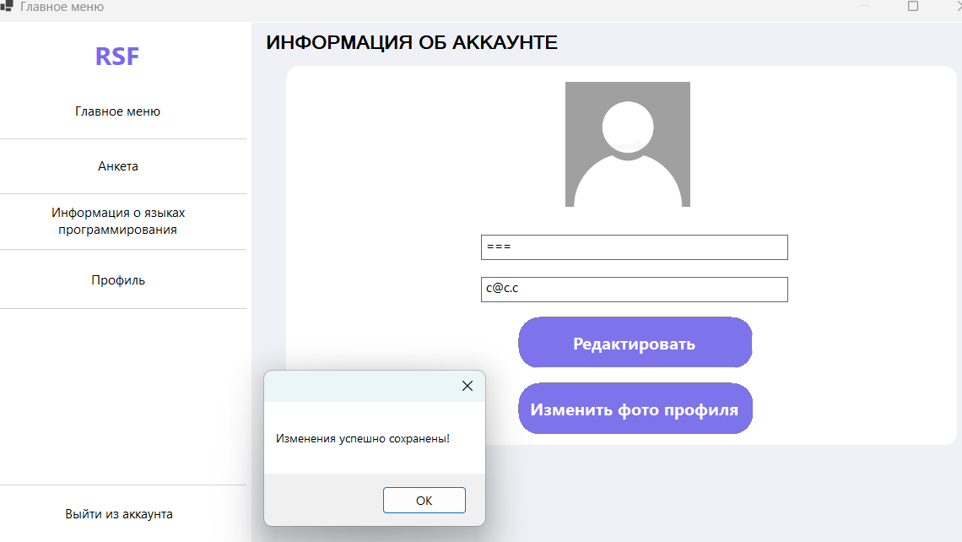 | Выполнено
3 | Некорректные вариант набора логина | Некорректный вариант логина (русские буквы) | 1)Открыть Visual Studio 2)Запустить приложение WinForms 3)Зарегистрироваться для входа/ Сразу войти при наличии аккаунта 4)Перейти во вкладку "Профиль" 5)Ввести в строке логина 6)Нажать кнопку редактирования | Форма предупреждающая, что ввод некорректен | Изменения успешно применяются | 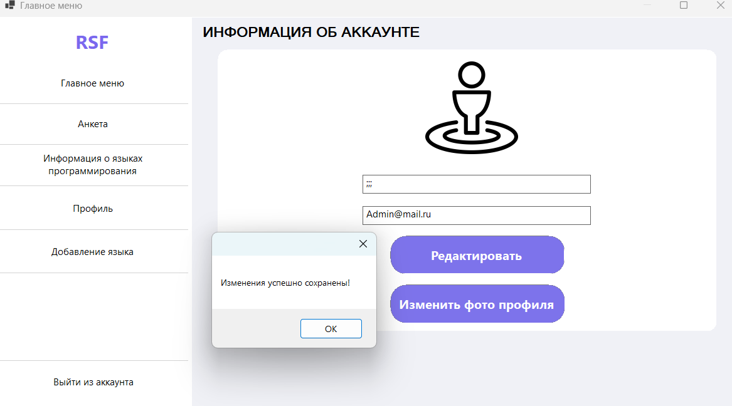 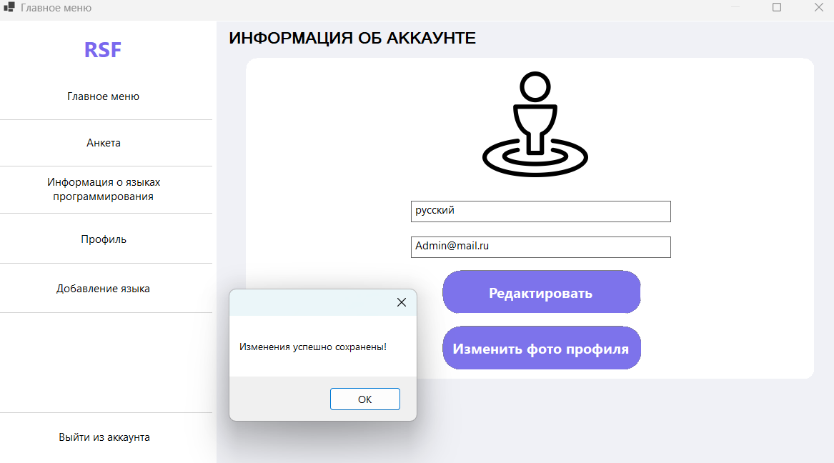 | Выполнено
4 | Недопустимые символы в адресной строке (!, #, $$, %%, &&, **, ++, //, ==, ??, ^^, ``, ,, , ~~, ‘‘, ««, %20, %2C, ((, )), --, [[, ]], {{, }}, ||, \\, ::, ;; , <<, >>) | Недопустимые символы в e-mail адресе | 1)Открыть Visual Studio 2)Запустить приложение WinForms 3)Зарегестрироваться для входа/ Сразу войти при наличии аккаунта 4)Перейти во вкладку "Профиль" 5)Ввести в адресной строке 6)Нажать кнопку редактирования | Форма предупреждающая, что ввод некорректен | Изменения успешно применяются | 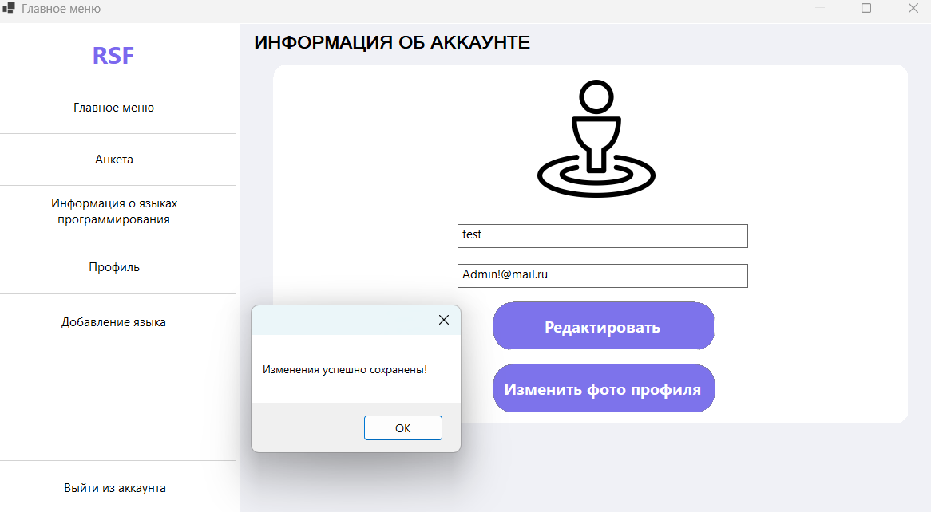 | Выполнено
5 | Некорректные вариант набора логина | Некорректный вариант логина (цифры) | 1)Открыть Visual Studio 2)Запустить приложение WinForms 3)Зарегестрироваться для входа/ Сразу войти при наличии аккаунта 4)Перейти во вкладку "Профиль" 5)Ввести в адресной строке 6)Нажать кнопку редактирования | Форма предупреждающая, что ввод некорректен | Изменения успешно применяются | 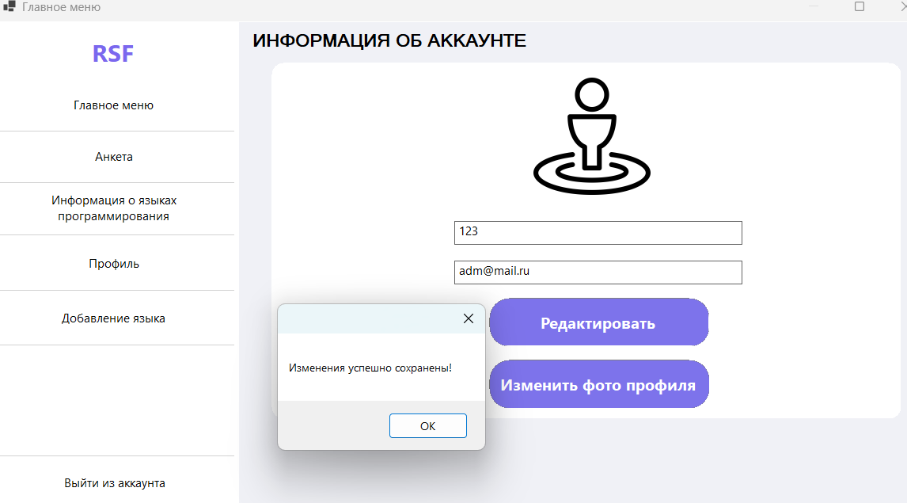 | Выполнено
6 | Некорректная работа интерфейса | После добавления языка, галочка с цели языка и сложности не пропадает также сама эта цель не является выбранной, а уже сложность языка является выбранной | 1)Открыть Visual Studio 2)Запустить приложение WinForms 3)Зарегестрироваться для входа/ Сразу войти при наличии аккаунта 4)Перейти во вкладку "Добавления языка" 5)Ввести необходимые характеристики для добавления языка 6)Нажать на кнопку "Добавить язык" | После добавления все характеристики пустые | Графически цель языка остается выбранной, сложность языка уже системно и графически остается выбранной | 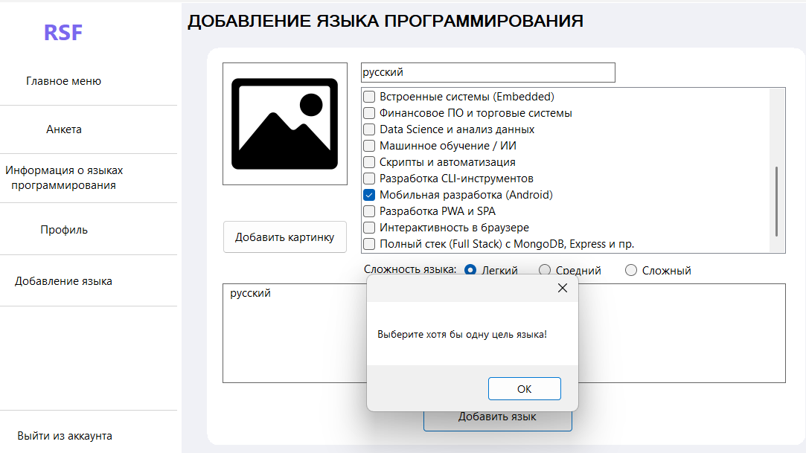 | Выполнено
7 | Орфографическая ошибка в интерфейсе | После первого добавления анкеты, выходит форма с орфографической ошибкой | 1)Открыть Visual Studio 2)Запустить приложение WinForms 3)Зарегестрироваться для входа/ Сразу войти при наличии аккаунта 4)Перейти во вкладку "Анкета" 5)Ввести необходимые характеристики для добавления анкеты 6)Нажать на кнопку "Подобрать" | Корректный вывод текста без ошибок | Вывод формы с орфографической ошибкой | 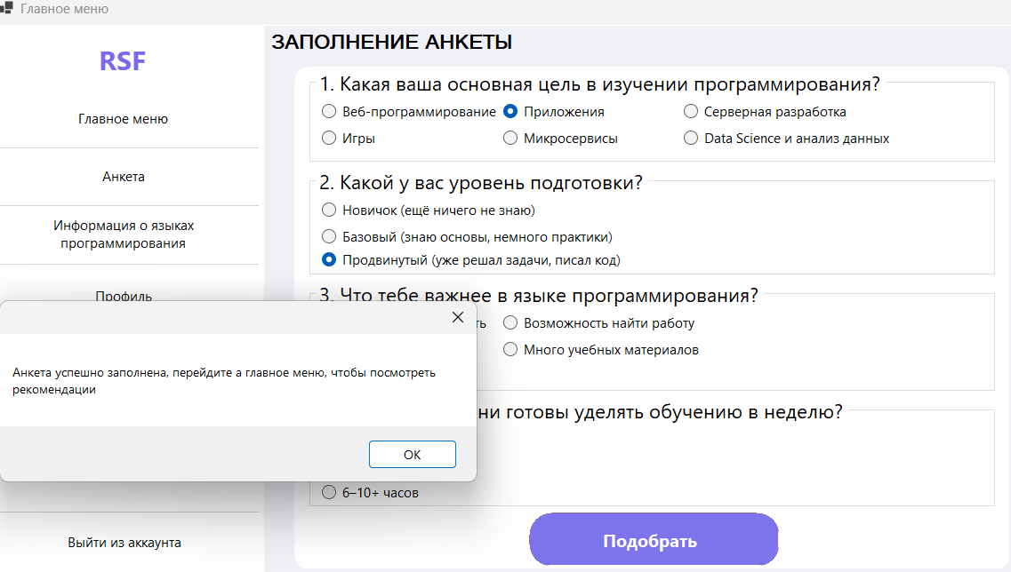 | Выполнено
8 | Добавление несуществующего языка | Несуществующий язык программирования | 1)Открыть Visual Studio 2)Запустить приложение WinForms 3)Зарегестрироваться для входа/ Сразу войти при наличии аккаунта 4)Перейти во вкладку "Добавление языка" 5)Ввести необходимые характеристики для добавления анкеты 6)Нажать на кнопку "Добавить язык" | Форма предупреждающая, что такого языка не существует | Изменения успешно применяются | 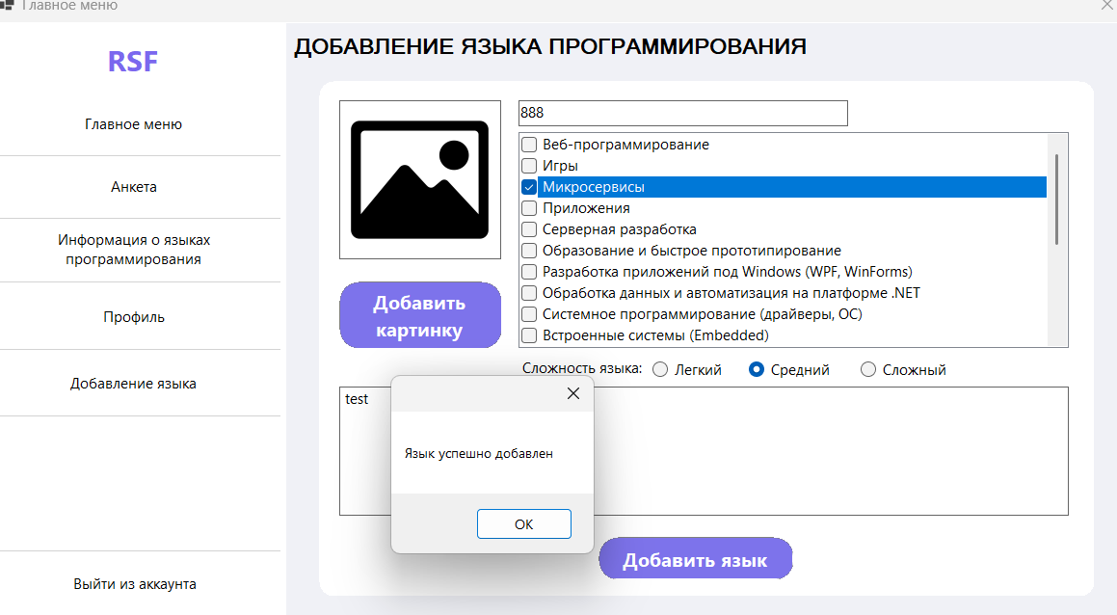 | Выполнено
9 | Добавление несуществующего языка | Несуществующий язык программирования | 1)Открыть Visual Studio 2)Запустить приложение WinForms 3)Зарегестрироваться для входа/ Сразу войти при наличии аккаунта 4)Перейти во вкладку "Добавление языка" 5)Ввести необходимые характеристики для добавления анкеты 6)Нажать на кнопку "Добавить язык" | Форма предупреждающая, что такого языка не существует | Изменения успешно применяются | 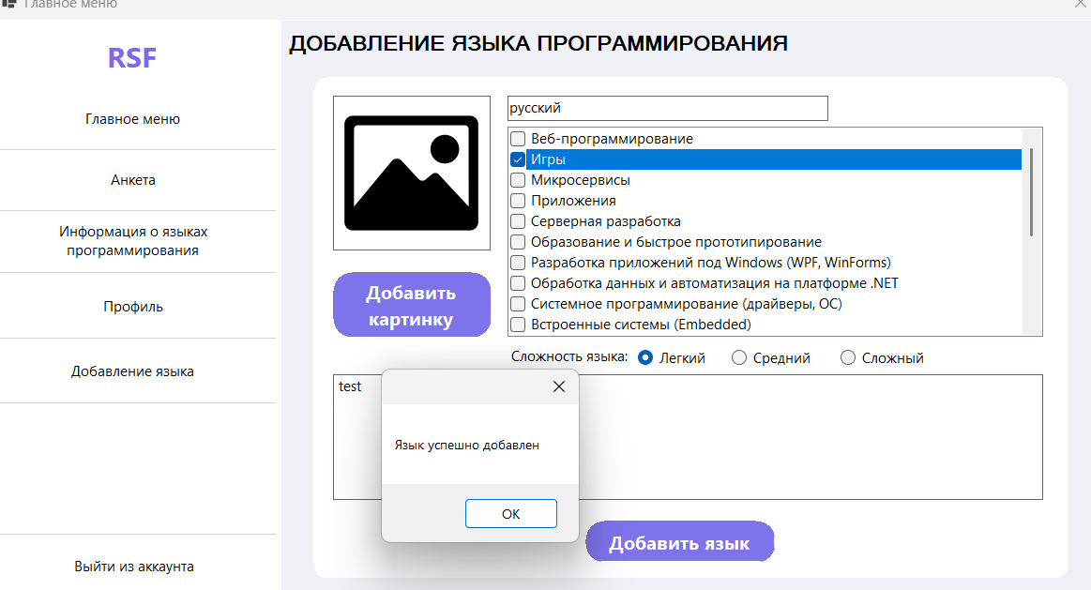 | Выполнено
10 | Ошибка при регистрации корректного логина и всех остальныех корректных параметров | Корректный логин не регистрируется | 1)Открыть Visual Studio 2)Запустить приложение WinForms 3)Перейти во вкладку регистрации 4)Ввести логин и все необходимые параметры 5)Нажать на кнопку "Зарегистрироваться" | Регистрация акканута | 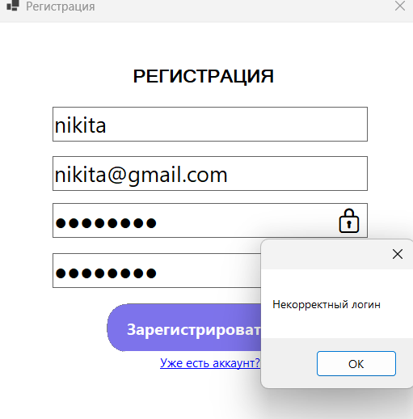 Форма предупреждающая, что логин некорректен |  | Выполнено
11 | Некорректное добавление языка | Язык, который имеет некорректные параметры добавляется | 1)Открыть Visual Studio 2)Запустить приложение WinForms 3)Зарегистрироваться для входа/ Сразу войти при наличии аккаунта 4)Перейти во вкладку "Добавление языка" 5)Ввести необходимые характеристики для добавления анкеты (кроме цели) 6)Нажать на кнопку "Добавить язык" | Форма, которая предупреждает: "Выберете хотя бы одну цель" | Добавление языка | 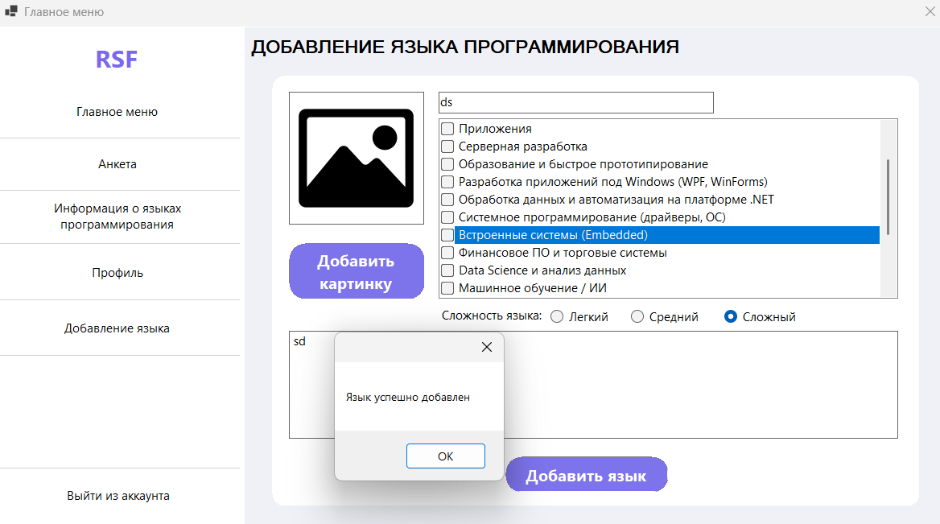 | Выполнено
12 | Некорректное поведение в описании при добавлении языка | Все параметры корректны, но язык не добавляется | 1)Открыть Visual Studio 2)Запустить приложение WinForms 3)Зарегистрироваться для входа/ Сразу войти при наличии аккаунта 4)Перейти во вкладку "Добавление языка" 5)Ввести необходимые характеристики для добавления анкеты 6)Нажать на кнопку "Добавить язык" | Добавление языка | Форма предупреждающая, что в описании не должно быть пробелов | 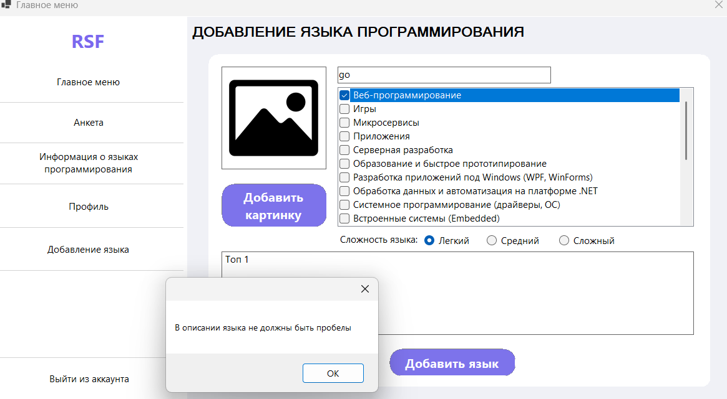 | Выполнено
13 | Некорректное поведение в заголовке при добавлении языка | Все параметры корректны, язык существует, но не добавляется | 1)Открыть Visual Studio 2)Запустить приложение WinForms 3)Зарегистрироваться для входа/ Сразу войти при наличии аккаунта 4)Перейти во вкладку "Добавление языка" 5)Ввести необходимые корректные характеристики для добавления анкеты 6)Нажать на кнопку "Добавить язык" | Добавление языка | Форма предупреждающая, что недопустимое название языка | 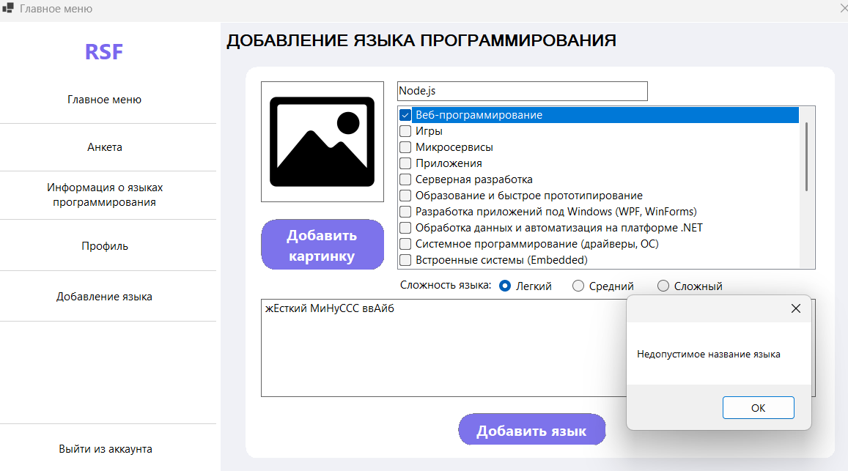 | Выполнено
14 | Орфографическая ошибка в интерфейсе | Во вкладке заполение анкеты при пустом поле (уровня подготовки) в форме орфографическая ошибка | 1)Открыть Visual Studio 2)Запустить приложение WinForms 3)Зарегестрироваться для входа/ Сразу войти при наличии аккаунта 4)Перейти во вкладку "Анкета" 5)Ввести необходимые характеристики для добавления анкеты, кроме уровня подготовки 6)Нажать на кнопку "Подобрать" | Форма, которая предупреждает: "Выберите уровень программирования" | Форма, которая предупреждает: "Выберите уровень программирвания" | 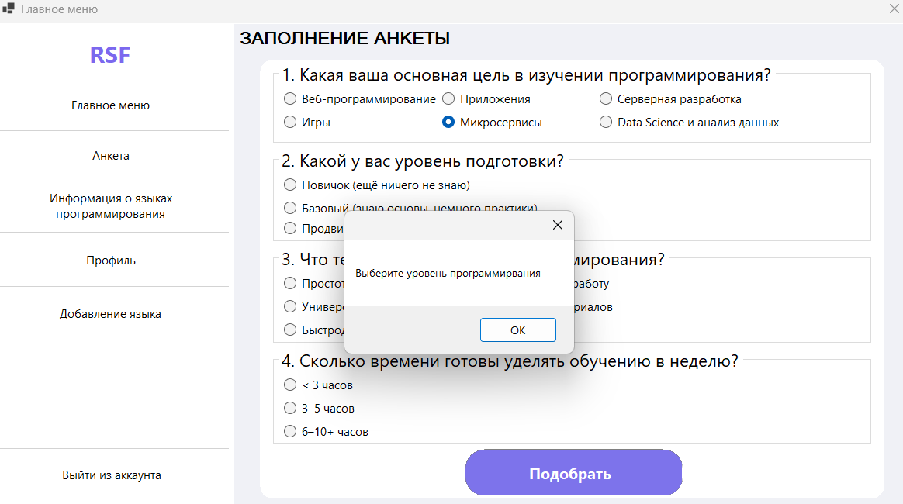 | Выполнено
15 | Орфографическая ошибка в интерфейсе | Во вкладке добавление языка при пустом описании в форме орфографическая ошибка | 1)Открыть Visual Studio 2)Запустить приложение WinForms 3)Зарегестрироваться для входа/ Сразу войти при наличии аккаунта 4)Перейти во вкладку "Добавление языка" 5)Ввести необходимые характеристики для добавления языка, кроме описания 6)Нажать на кнопку "Подобрать" | Форма, которая предупреждает: " Введите описание языка!" | Форма, которая предупреждает: " Ввдите описание языка!" | 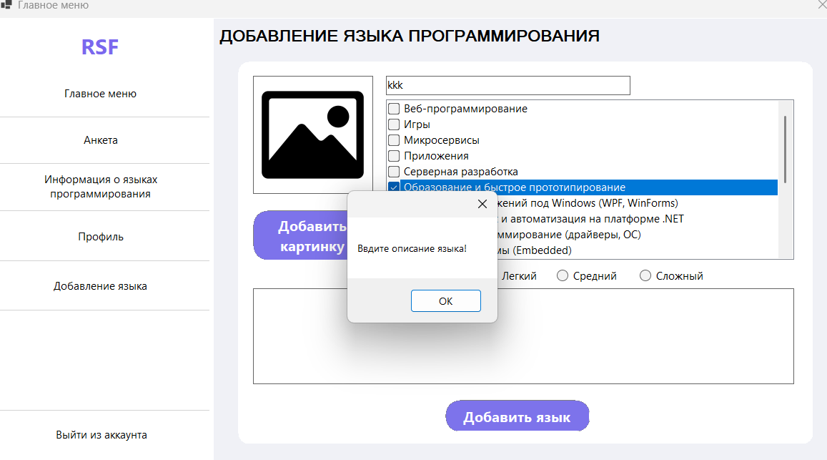 | Выполнено
16 | Орфографическая ошибка в интерфейсе | В регистрации при вводе уже существующего адреса в форме орфографическая ошибка | 1)Открыть Visual Studio 2)Запустить приложение WinForms 3)Перейти во вкладку регистрации 4)Ввести необходимые характеристики для регистрации, с условием того, что почта уже используется другим пользователем 5)Нажать на кнопку "Зарегестрироваться" | Форма, которая предупреждает: "Пользователь с такой почтой уже существует" | Форма, которая предупреждает: " Пользователь с такой почтой уже сущестсвует" | 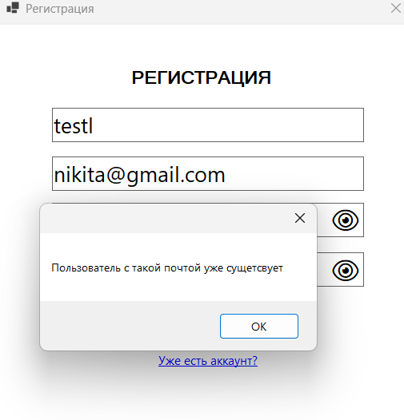 | Выполнено

